caso
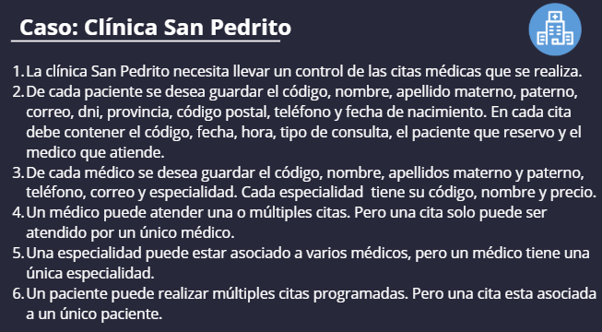

cardinalidad

CARDINALIDAD

MEDICO | → | CITA | RESULTADO | CITA | → | MEDICO | RESULTADO
1 |  | 1 | V | 1 |  | 1 | V
1 |  | M | V | 1 |  | M | F
1 |  | 0 | F | 1 |  | 0 | F

ESPECIALIDAD | → | MEDICO | RESULTADO | MEDICO | → | ESPECIALIDAD | RESULTADO
1 |  | 1 | V | 1 |  | 1 | V
1 |  | M | V | 1 |  | M | F
1 |  | 0 | F | 1 |  | 0 | F

PACIENTE | → | CITA | RESULTADO | CITA | → | PACIENTE | RESULTADO
1 |  | 1 | V | 1 |  | 1 | V
1 |  | M | V | 1 |  | M | F
1 |  | 0 | F | 1 |  | 0 | F

